상품제안서
자개원쟁반(미니)-송학(적) | 상품코드: F31976

 |  |  |  |  |  |  | 02-412-0044 | www.easy1.co.kr
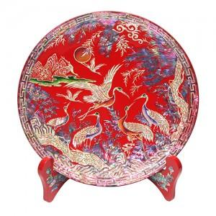

【상세/제작정보】

【인쇄/포장옵션】 | 실크 / 포장불가능

【공급단가】 | 수량 | 20~ | 100~ | 300~ | 500~ | 1,000~
*VAT별도 | 단가 | 65,000원 | 63,960원 | 62,400원 | 60,840원 | 59,800원

【상품 URL】 | https://dev.easy1.co.kr:443/src/goods_detail.php?gdno=31976

